Cummin Ấn Độ
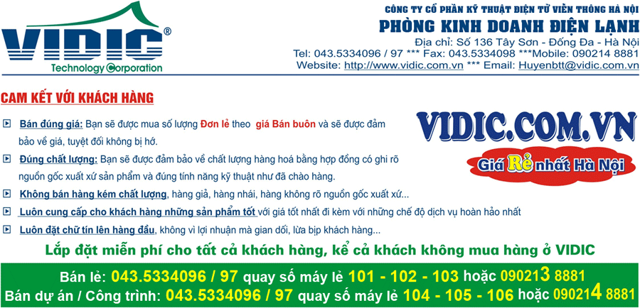

MÁY PHÁT CUMMIN ẤN ĐỘ
Báo giá có hiệu lực từ ngày 19/06//2013 và có thể thay đổi mà không kịp báo trước, mong Qúy khách hàng thông cảm.
XIN VUI LÒNG LIÊN HỆ ĐỂ CÓ GIÁ TỐT HƠN
STT | Model | Thông số kỹ thuật cơ bản | Nơi sản xuất | Đơn giá | Bảo hành
MÁY PHÁT ĐIỆN CUMMIN ẤN ĐỘ
1 | C17D5 | Động cơ: Cummins X2.5-G2 Đầu phát: Stamford PI044G Bảng điều khiển: Powercommand PS0500 Công suất liên tục (kVA/kW) : 14.9/11.92 Công suất dự phòng (kVA/kW) : 16.5/13.2 Điện áp (V) : 230/400 Số pha: 3 Tần số: 50 Hz | Ấn Độ | 207,655,000 | 12 tháng
2 | Vỏ chống ồn C17D5 | Vỏ chống ồn sử dụng tôn dày 2 ly trở lên mạ kẽm chống gỉ, cách âm bằng sợi và bông thủy tinh, thiết kế để được ngoài trời phù hợp với khí hậu nhiệt đới | Việt Nam | 32,368,000 | 12 tháng
3 | C22D5 | Động cơ: Cummins X2.5-G2 Đầu phát: Stamford PI144D Bảng điều khiển: Powercommand PS0500 Công suất liên tục (kVA/kW) : 20/16 Công suất dự phòng (kVA/kW) : 22/17,6 Điện áp (V) : 230/400 Số pha: 3 Tần số: 50 Hz | Ân Độ | 266,792,944 | 12 tháng
4 | Vỏ chống ồn C22D5 | Vỏ chống ồn sử dụng tôn dày 2 ly trở lên mạ kẽm chống gỉ, cách âm bằng sợi và bông thủy tinh, thiết kế để được ngoài trời phù hợp với khí hậu nhiệt đới | Việt Nam | 31,625,000 | 12 tháng
5 | C28D5 | Động cơ: Cummins X2.5-G2 Đầu phát: Stamford PI144F Bảng điều khiển: Powercommand PS0500 Công suất liên tục (kVA/kW) : 25/20 Công suất dự phòng (kVA/kW) : 27,5/22 Điện áp (V) : 230/400 Số pha: 3 Tần số: 50 Hz | Ân Độ | 281,847,412 | 12 tháng
6 | Vỏ chống ồn C28D5 | Vỏ chống ồn sử dụng tôn dày 2 ly trở lên mạ kẽm chống gỉ, cách âm bằng sợi và bông thủy tinh, thiết kế để được ngoài trời phù hợp với khí hậu nhiệt đới | Việt Nam | 36,652,000 | 12 tháng
7 | C33D5 | Động cơ: Cummins X3.3-G1 Đầu phát: Stamford PI144G Bảng điều khiển: Powercommand PC1.1 Công suất liên tục (kVA/kW) : 30/24 Công suất dự phòng (kVA/kW) : 33/26,4 Điện áp (V) : 230/400 Số pha: 3 Tần số: 50 Hz | Ân Độ | 295,790,220 | 12 tháng
8 | Vỏ chống ồn C33D5 | Vỏ chống ồn sử dụng tôn dày 2 ly trở lên mạ kẽm chống gỉ, cách âm bằng sợi và bông thủy tinh, thiết kế để được ngoài trời phù hợp với khí hậu nhiệt đới | Việt Nam | 36,652,000 | 12 tháng
9 | C38D5 | Động cơ: Cummins X3.3-G1 Đầu phát: Stamford PI144G Bảng điều khiển: Powercommand PC1.1 Công suất liên tục (kVA/kW) : 35/28 Công suất dự phòng (kVA/kW) : 38/30,4 Điện áp (V) : 230/400 Số pha: 3 Tần số: 50 Hz | Ân Độ | 311,735,380 | 12 tháng
10 | Vỏ chống ồn C38D5 | Vỏ chống ồn sử dụng tôn dày 2 ly trở lên mạ kẽm chống gỉ, cách âm bằng sợi và bông thủy tinh, thiết kế để được ngoài trời phù hợp với khí hậu nhiệt đới | Việt Nam | 41,888,000 | 12 tháng
11 | C44D5 | Động cơ: Cummins S3.8-G4 Đầu phát: Stamford UCI224C Bảng điều khiển: Powercommand PS0500 Công suất liên tục (kVA/kW) : 40/32 Công suất dự phòng (kVA/kW) : 44/35,2 Điện áp (V) : 230/400 Số pha: 3 Tần số: 50 Hz | Ân Độ | 328,582,144 | 12 tháng
12 | Vỏ chống ồn C44D5 | Vỏ chống ồn sử dụng tôn dày 2 ly trở lên mạ kẽm chống gỉ, cách âm bằng sợi và bông thủy tinh, thiết kế để được ngoài trời phù hợp với khí hậu nhiệt đới | Việt Nam | 43,197,000 | 12 tháng
13 | C55D5 | Động cơ: Cummins S3.8-G6 Đầu phát: Stamford UCI224D Bảng điều khiển: Powercommand PS0500 Công suất liên tục (kVA/kW) : 50/40 Công suất dự phòng (kVA/kW) : 55/44 Điện áp (V) : 230/400 Số pha: 3 Tần số: 50 Hz | Ân Độ | 36,710,696 | 12 tháng
14 | Vỏ chống ồn C55D5 | Vỏ chống ồn sử dụng tôn dày 2 ly trở lên mạ kẽm chống gỉ, cách âm bằng sợi và bông thủy tinh, thiết kế để được ngoài trời phù hợp với khí hậu nhiệt đới | Việt Nam | 44,506,000 | 12 tháng
15 | C66D5 | Động cơ: Cummins S3.8-G7 Đầu phát: Stamford UCI224F Bảng điều khiển: Powercommand PS0500 Công suất liên tục (kVA/kW) : 60/48 Công suất dự phòng (kVA/kW) : 66/52,8 Điện áp (V) : 230/400 Số pha: 3 Tần số: 50 Hz | Ân Độ | 378,647,764 | 12 tháng
16 | Vỏ chống ồn C66D5 | Vỏ chống ồn sử dụng tôn dày 2 ly trở lên mạ kẽm chống gỉ, cách âm bằng sợi và bông thủy tinh, thiết kế để được ngoài trời phù hợp với khí hậu nhiệt đới | Việt Nam | 44,506,000 | 12 tháng
17 | C90D5 | Động cơ: Cummins 6BTA5.9-G5 Đầu phát: Stamford UCI224G Bảng điều khiển: Powercommand PC1.2 Công suất liên tục (kVA/kW) : 82/65,6 Công suất dự phòng (kVA/kW) : 90/72 Điện áp (V) : 230/400 Số pha: 3 Tần số: 50 Hz | Ân Độ | 428,489,688 | 12 tháng
18 | Vỏ chống ồn C90D5 | Vỏ chống ồn sử dụng tôn dày 2 ly trở lên mạ kẽm chống gỉ, cách âm bằng sợi và bông thủy tinh, thiết kế để được ngoài trời phù hợp với khí hậu nhiệt đới | Việt Nam | 53,669,000 | 12 tháng
19 | C110D | Động cơ: Cummins 6BTA5.9-G5 Đầu phát: Stamford UCI274C Bảng điều khiển: Powercommand PC1.2 Công suất liên tục (kVA/kW) : 100/80 Công suất dự phòng (kVA/kW) : 110/88 Điện áp (V) : 230/400 Số pha: 3 Tần số: 50 Hz | Ân Độ | 511,300,856 | 12 tháng
20 | Vỏ chống ồn C110D5 | Vỏ chống ồn sử dụng tôn dày 2 ly trở lên mạ kẽm chống gỉ, cách âm bằng sợi và bông thủy tinh, thiết kế để được ngoài trời phù hợp với khí hậu nhiệt đới | Việt Nam | 53,669,000 | 12 tháng

Các điều khoản thương mại
1. Gia trên đã bao gồm thuế VAT
2. Gía trên đã bao gồm chi phí vận chuyển trong phạm vi nội thành Hà Nội 10Km
3. Chất lượng hàng hoá nguyên đai nguyên kiện mới 100%
4. Thời gian giao hàng ngay sau khi nhận đ¬ợc đơn đặt hàng
5. Thanh toán ngay sau khi giao hàng theo tỷ giá bán ra của thị tr¬ờng tự do tại thời điểm thanh toán
Mọi chi tiết xin vui lòng liên hệ:
CÔNG TY KỸ THUẬT ĐIỆN TỬ VÀ VIỄN THÔNG HÀ NỘI
Địa chỉ: 136 Tây Sơn, Đống Đa, Hà Nội
Tel: 024.35334096/97 (12 lines) Fax: 04.35334098 - HOT LINE : 090 176 6604 - 090 176 6605
Email: info@vidic.com.vn

